Sheet1
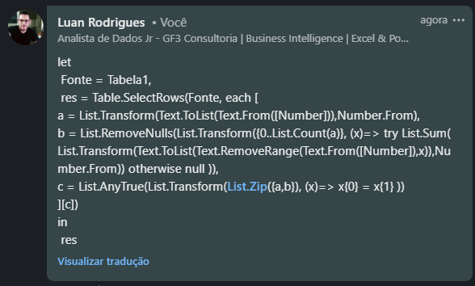

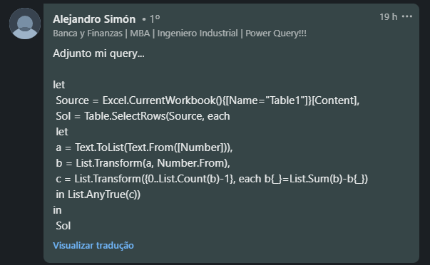
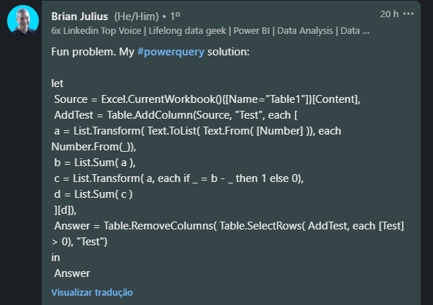
Number | Answer Expected
87 | 264
264 | 93024
6620 | 1120307
93024 | 100005004
697611
1120307
28108278
100005004
4631611126
Liste os números em que um dígito é igual à soma de outros dígitos. Ex. 4051 > aqui 5 = 4+0+1

